상품제안서
테디베어 패딩 머플러 목도리 파우치 | 상품코드: F25200

 |  |  |  |  |  |  | 02-412-0044 | www.easy1.co.kr
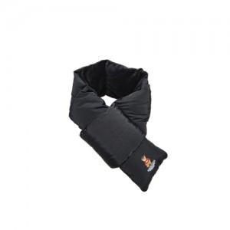 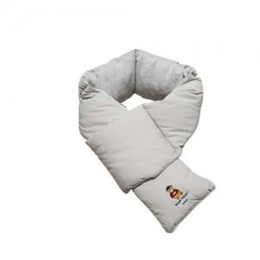

【상세/제작정보】

【인쇄/포장옵션】 | / 별도문의

【공급단가】 | 수량 | 20~ | 50~ | 100~ | 300~ | 500~
*VAT별도 | 단가 | 25,650원 | 24,700원 | 23,750원 | 22,800원 | 22,230원

【상품 URL】 | http://www.easy1.co.kr/src/goods_detail.php?gdno=25200

